Suivi territoire
INDICATEURS | Unité | Source | Périodicité | 1. La lutte contre le changement climatique | 2. La préservation de la biodiversité, des milieux et des ressources | 3. La cohésion sociale et la solidarité entre les territoires et les générations | 4. L’épanouissement des êtres humains | 5.Modes de production et de consommation responsables | Cibles nationales et/ou régionales | Cibles territoire | Année de référence | Valeur de référence | Résultats 2019 | Résultats 2020 | Résultats 2021 | Résultats 2022 | Résultats 2023 | Résultats 2024 | Résultats 2025 | Résultats 2026 | Commentaires
Émissions de gaz à effet de serre annuelles | TeqCO2/an | observatoires régionaux de l’énergie, du climat et de l’air | annuelle | ++ |  |  |  |  | Stratégie nationale bas carbone (SNBC) : - valeur cible à 1,1 teqCO2/hab d’ici 2050 -40% émissions GES globales en 2030 / -75% en 2050 (par rapport à 1990) -35% émissions GES du secteur industriel en 2030 / -80% en 2050 (par rapport à 1990) -50% émissions GES du secteur agricole en 2050 (par rapport à 2015) - 0 GES liées à la production d’énergie en 2050 - 0 GES liées au secteur du bâtiment en 2050 (100% de bâtiments neutres)
Émissions de gaz à effet de serre annuelles par habitant | TeqCO2/hab/an | observatoires régionaux de l’énergie, du climat et de l’air | annuelle | ++ |  |  |  |  | 2 tonnes/hab |  | 2018 | 11,2 tonnes / hab
Consommation énergétique finale annuelle | GWh / an | observatoires régionaux de l’énergie, du climat et de l’air | annuelle | ++ | + |  |  | + | Programmation pluriannuelle de l’énergie (PPE) - Baisse de la consommation finale d’énergie de 16,5% en 2028 par rapport à 2012 (soit 15,4% par rapport à 2018) - Baisse de 20 % de la consommation primaire d’énergies fossiles en 2023 et de 35 % en 2028 par rapport à 2012
Consommation énergétique finale annuelle par habitant | MWh / hab / an | observatoires régionaux de l’énergie, du climat et de l’air | annuelle | ++ | + |  |  | +
Production annuelle d’énergie renouvelable | Mwh/an | observatoires régionaux de l’énergie, du climat et de l’air | annuelle | ++ | + |  |  | + | Programmation pluriannuelle de l’énergie (PPE): - Production de biogaz à hauteur de 24 à 32 TWh en 2028 (4 à 6 fois la production de 2017) - Production de chaleur renouvelable : 196 TWh en 2023 ; 218 à 247 TWh en 2028 - Capacités de production d’électricité renouvelables installées: 73,5 GW en 2023, soit + 50 % par rapport à 2017 ; 101 à 113 GW en 2028, soit x2 par rapport à 2017
Part de la surface agricole utile en agriculture biologique | % de surface utile | Agence bio DRAAF/DDTM | annuelle | + | ++ |  |  | + | Stratégie “De la Ferme à la Fourchette” (F2F) UE ; Plan ambition bio - Loi Egalim : - 15% de SAU affectée à l’agriculture biologique au 31/12/2022 ; 30% en 2030 |  | 2019 | 8.50 %
Part modale des modes actifs et transports en commun dans les déplacements domicile-travail | % | INSEE (Recensement population - déplacement domicile-travail) - données communales à agréger | annuelle | ++ |  | + | + |  | SNBC : 0 émission liées à la mobilité en 2050 Loi d’orientation des mobilités (LOM): - Réduire de 37,5% les émissions de CO2 liées à la mobilité en 2030 - interdiction de la vente de voitures utilisant des énergies fossiles carbonées d'ici 2040 - Tripler la part modale du vélo d’ici 2024 (de 3% à 9% des déplacements quotidiens)
Linéaire d’aménagements cyclables sécurisés | km | https://amenagements-cyclables.fr/ https://transport.data.gouv.fr/datasets/amenagements-cyclables-france-metropolitaine/ DREAL / DDTM | annuelle | ++ |  | + | + |  | LOM: - Tripler la part modale du vélo d’ici 2024 (de 3% à 9% des déplacements quotidiens)
Population située dans une zone à risque naturel élevé | % | Fichiers fonciers du Cerema accessibles sur le site datafoncier.cerema.fr (informations à la parcelle sur la population d’un territoire) à croiser avec Fichiers des zones d’aléas forts et très forts des cartographies de PPR, TRI, PAC - disponibles auprès des DDT | annuelle |  |  |  | ++
Taux de fuite des réseaux d’eau du territoire | % | Observatoire des données sur les services publics d'eau et d'assainissement (SISPEA) – indicateur P 104.3 Voir en lien avec les agences de l’eau. | annuelle |  | ++ |  |  |  | Le décret 2012-97 du 27 janvier 2012 issu de l’engagement 111 du Grenelle de l’Environnement définit un rendement seuil dont le calcul est adapté à chaque situation. |  | 2017 | 20.00 %
Part des cours d’eau en bon état écologique | % | Données de la dernière évaluation de l’état des eaux DCE publiée sur le site internet de l’agence de l’eau (Données masse d’eau par masse d’eau) | 6 ans |  | ++ |  |  |  | Directive-cadre sur l’eau
Collecte annuelle de déchets ménagers et assimilés (avec gravats) | Kg / hab / an | Base SINOE Ademe | annuelle |  | ++ |  |  | ++ | Feuille de route et loi anti-gaspillage pour une économie circulaire: -Réduire de 15% de quantités de déchets ménagers et assimilés produits par habitant en 2030 par rapport à 2010 - Augmenter le réemploi et la réutilisation en vue d’atteindre l’équivalent de 5% du tonnage des déchets ménagers en 2030 - Augmenter la quantité de déchets ménagers et assimilés faisant l'objet d'une préparation en vue de la réutilisation ou d'un recyclage afin d’atteindre 55 % en 2025, 60 % en 2030 et 65 % en 2035 - Réduire le gaspillage alimentaire de 50% d’ici 2025, par rapport à 2015, dans la distribution alimentaire et la restauration collective, et de 50% d’ici 2030, par rapport à 2015, dans la consommation, la production, la transformation et la restauration commerciale - Réduire de 30% les déchets non dangereux et non inertes mis en décharge en 2020 par rapport à 2010; et de 50% en 2025 - Réduire les quantités de déchets ménagers et assimilés mis en décharge à 10% des quantités de déchets ménagers et assimilés produits en 2035. |  | 2017 | 581
Inventaire territorial d’émissions de polluants | t | observatoires régionaux de l’énergie, du climat et de l’air | annuelle |  | ++ |  | ++ |  | Plan national de réduction des émissions polluantes (décret n°2017-949 du 10 mai 2017): réduction des polluants par rapport aux émissions de 2005 - SO2 (objectifs : 2020 = -55% / 2025 = -66% / 2030 = -77%) - Nox (2020 = -50% /2025 = -60% / 2030 = -69%) - COVNM (2020 = -43% / 2025 = -47% /2030 = -52%) - PM2,5 (2020 = -27% /2025 = -42% /2030 = -57%) - NH3 (2020 = -4% /2025 = -8% / 2030 = -13%)
Fragmentation des milieux naturels | km² | base de données sur l’occupation des sols pour identifier les espaces naturels et les éléments fragmentant : CORINE Land Cover) à croiser avec la BD Carto de l’IGN pour les autres éléments fragmentant (routes, voies ferrées, canaux…) Mise à disposition par le CEREMA | 6 ans |  | ++ |  |  |  | 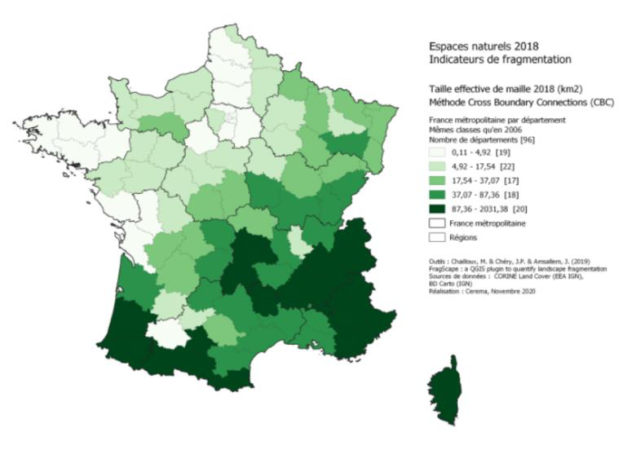
Artificialisation des espaces naturels, agricoles, forestiers | ha | Fichiers fonciers - données fiscales retraitées par le CEREMA https://artificialisation.biodiversitetousvivants.fr/bases-donnees/les-fichiers-fonciers | annuelle | ++ | ++ |  |  |  | Plan national biodiversité : zéro artificialisation nette Loi de finances pour 2021 : diviser par deux le rythme d’artificialisation des sols d’ici 2030

